横河
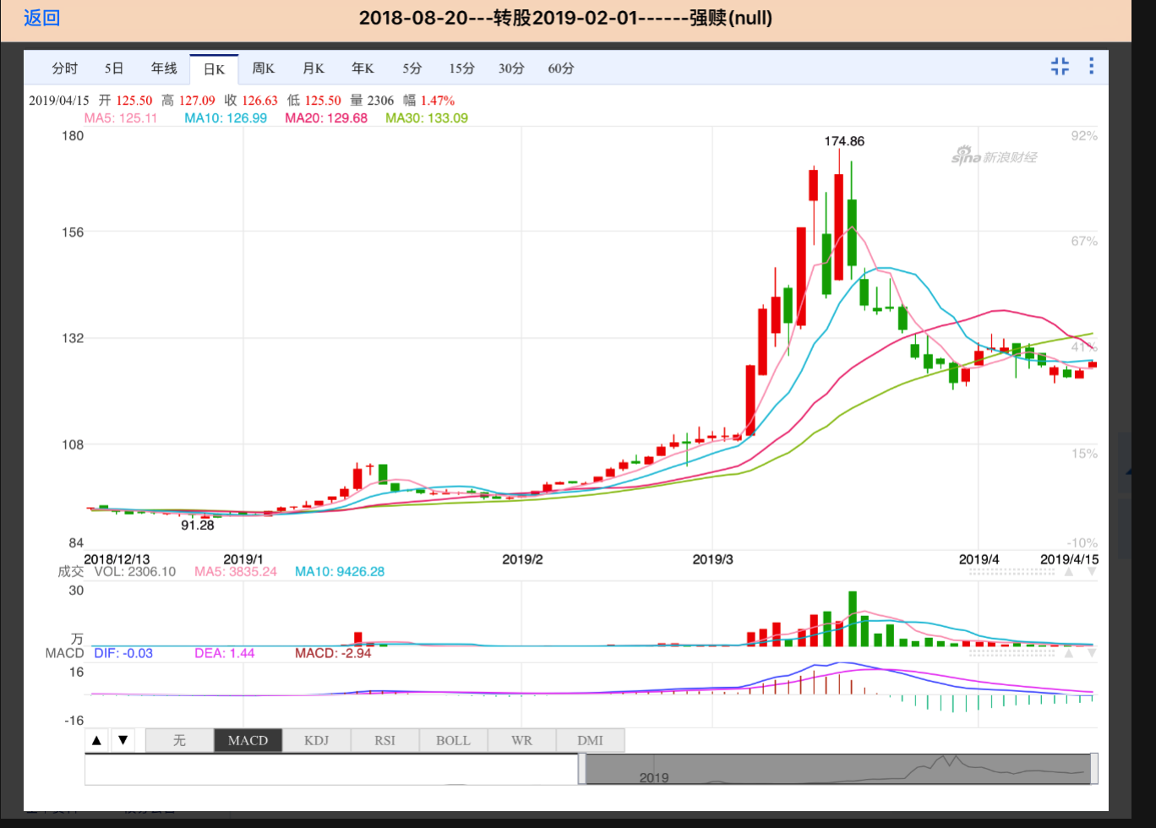
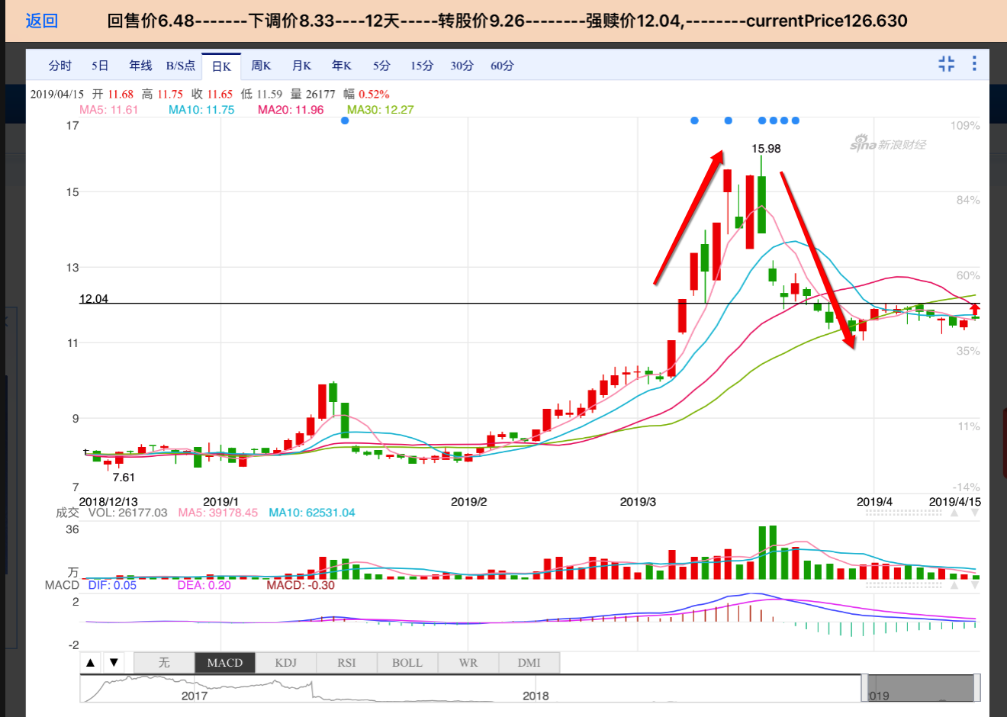

小盘子，明显被炒作了 | 前期一直压的很低！！！

